車の選択
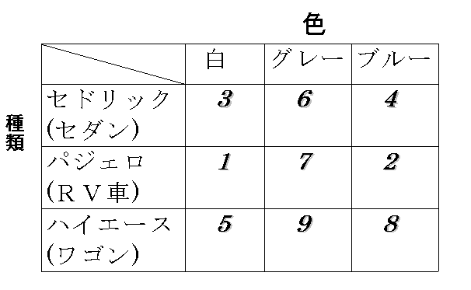

 | 種類 |  |  | 色 |  |  | U | S
 | セダン | ＲＶ | ワゴン | 白 | グレー | ブルー
1 |  | 1 |  | 1 |  |  | 6 | 0 | 1
2 |  | 1 |  |  |  | 1 | 5 | 1 | 1
3 | 1 |  |  | 1 |  |  | 5 | 0 | 1
4 | 1 |  |  |  |  | 1 | 4 | 0 | 1
5 |  |  | 1 | 1 |  |  | 3 | 0 | 1
6 | 1 |  |  |  | 1 |  | 2 | 2 | 1
7 |  | 1 |  |  | 1 |  | 3 | 0 | 1
8 |  |  | 1 |  |  | 1 | 2 | 0 | 2
9 |  |  | 1 |  | 1 |  | 0
 | 2 | 3 | 0 | 3 | 0 | 2 |  | 3

 |  |  | 1.5555555556 |  |  | 1.5555555556

test
 |  | 燃費 |  |  | 乗り心地 |  |  | 形式 |  |  | 定員
嗜好順位 | <10km/l | <15km/l | 15km/l < | 硬い | 普通 | 柔らかい | セダン | １BOX | ＳＵＶ | 4人以下 | 5人 | 6人以上 | U | S | U1+S1-U2
1 |  |  | 1 |  |  | 1 |  |  | 1 |  | 1 |  | 3.5 | 0 | 1
2 |  | 1 |  |  |  | 1 |  |  | 1 | 1 |  |  | 2.5 | 1.5 | 1
3 |  |  | 1 |  | 1 |  | 1 |  |  |  | 1 |  | 3 | 1.5 | 1
4 |  | 1 |  |  | 1 |  |  |  | 1 |  | 1 |  | 3.5 | 0 | 1
5 |  |  | 1 |  |  | 1 |  | 1 |  |  | 1 |  | 2.5 | 1 | 1
6 |  |  | 1 |  |  | 1 |  | 1 |  |  | 1 |  | 2.5 | 0 | 1
7 |  |  | 1 | 1 |  |  | 1 |  |  |  |  | 1 | 1.5 | 0.5 | 1
8 |  |  | 1 |  |  | 1 | 1 |  |  |  |  | 1 | 1 | 3 | 1
9 |  | 1 |  |  | 1 |  | 1 |  |  |  | 1 |  | 3 | 0 | 1
10 |  | 1 |  | 1 |  |  |  | 1 |  | 1 |  |  | 2 | 1.5 | 1
11 | 1 |  |  | 1 |  |  |  | 1 |  |  | 1 |  | 2.5 | 0 | 1
12 |  | 1 |  |  | 1 |  |  | 1 |  | 1 |  |  | 1.5 | 0 | 1
13 | 1 |  |  |  | 1 |  | 1 |  |  |  |  | 1 | 0.5 | 1 | 1
14 |  |  | 1 |  |  | 1 |  | 1 |  |  |  | 1 | 0.5 | 2 | 1
15 |  | 1 |  |  | 1 |  |  | 1 |  | 1 |  |  | 1.5 | 1 | 1
16 | 1 |  |  |  |  | 1 | 1 |  |  | 1 |  |  | 1.5 | 0 | 1
17 | 1 |  |  |  | 1 |  | 1 |  |  |  |  | 1 | 0.5 | 1.5 | 1
18 | 1 |  |  |  | 1 |  |  |  | 1 |  |  | 1 | 1 | 2.5 | 1
19 |  |  | 1 |  | 1 |  |  |  | 1 | 1 |  |  | 2.5 | 0 | 1
20 |  | 1 |  |  | 1 |  |  |  | 1 |  |  | 1 | 1.5

 | 0 | 0.5 | 0.5 | 0.5 | 0 | 0 | 0.5 | 0 | 1 | 1 | 2 | 0 |  | 17

分散 |  |  | 0.055555555556 |  |  | 0.055555555556 |  |  | 0.16666666667 |  |  | 0.66666666667

